Çizelge1
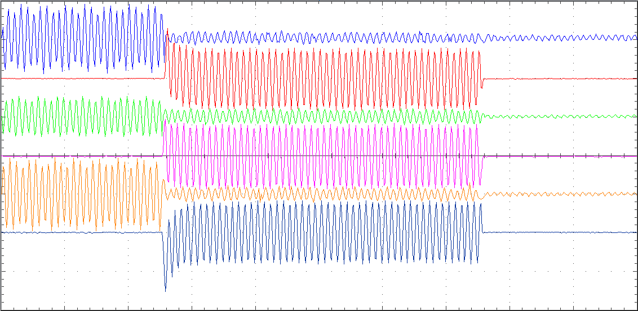



V1 |  | Vrms | 80.2 V

 |  |  |  |  |  |  |  |  |  | RMS ÇARP | PEAK ÇARP
 |  | Irms | 22.210 kA | AKIM P-P | AKIM MAX | ZAMAN | RMS ÇARP | PEAK ÇARP | 500 | 189.4737 | 535.99344897
I1 |  |  |  | 0.559 | 0.69 | 1004 | 39.7322 | 112.396655 | 2000 | 764.0000 | 2161.2446959
 |  | Ipeak | 77.554 kA |  |  |  |  |  | 5000 | 1859.5331 | 5260.3481582
 |  |  |  |  |  |  |  |  | 10000 | 3973.2218 | 11239.665509
 |  | I2t | 495,271.0556 kAs |  |  |  |  |  | 30000 | 18542.1687 | 52453.093846
 |  |  |  |  |  |  |  |  | 45000 | 45936.6420 | 129948.06797
 |  |  |  |  |  |  |  |  | 60000 | 46968.7500 | 132867.75106
V2 |  | Vrms | 80.0 V |  |  |  |  |  | 75000 | 45888.8889 | 129812.9813

 |  |  |  |  |  |  |  |  |  | RMS ÇARP | PEAK ÇARP
 |  | Irms | 38.739 kA | AKIM P-P | AKIM MAX | ZAMAN | RMS ÇARP | PEAK ÇARP | 500 | 194.1909 | 549.33768421
I2 |  |  |  | 0.975 | 0.63 | 1003 | 39.7322 | 112.396655 | 2000 | 770.1613 | 2178.6740886
 |  | Ipeak | 70.810 kA |  |  |  |  |  | 5000 | 1942.6829 | 5495.5669783
 |  |  |  |  |  |  |  |  | 10000 | 3891.8033 | 11009.344494
 |  | I2t | 1,505,205.4556 kAs |  |  |  |  |  | 30000 | 18321.4286 | 51828.652253
 |  |  |  |  |  |  |  |  | 45000 | 45456.6353 | 128590.19892
V3 |  |  |  |  |  |  |  |  | 60000 | 45893.1298 | 129824.97814
 |  | Vrms | 80.4 V |  |  |  |  |  | 75000 | 45607.3620 | 129016.58264

 |  |  |  |  |  |  |  |  |  | RMS ÇARP | PEAK ÇARP
I3 |  | Irms | 36.474 kA | AKIM P-P | AKIM MAX | ZAMAN | RMS ÇARP | PEAK ÇARP | 500 | 197.4684 | 558.60920631
 |  |  |  | 0.918 | 0.7 | 1005 | 39.7322 | 112.396655 | 2000 | 779.5918 | 2205.3517305
 |  | Ipeak | 78.678 kA |  |  |  |  |  | 5000 | 1927.0161 | 5451.2478898
 |  |  |  |  |  |  |  |  | 10000 | 3907.8189 | 11054.650439
 |  | I2t | 1,337,017.3515 kAs |  |  |  |  |  | 30000 | 18000.0000 | 50919.377652
 |  |  |  |  |  |  |  |  | 45000 | 44074.9747 | 124681.68224
 |  |  |  |  |  |  |  |  | 60000 | 45893.1298 | 129824.97814

 |  |  |  |  |  |  |  |  | 75000 | 46173.9130 | 130619.27311

 | LVT TEST LABORATORIES

